指令电源
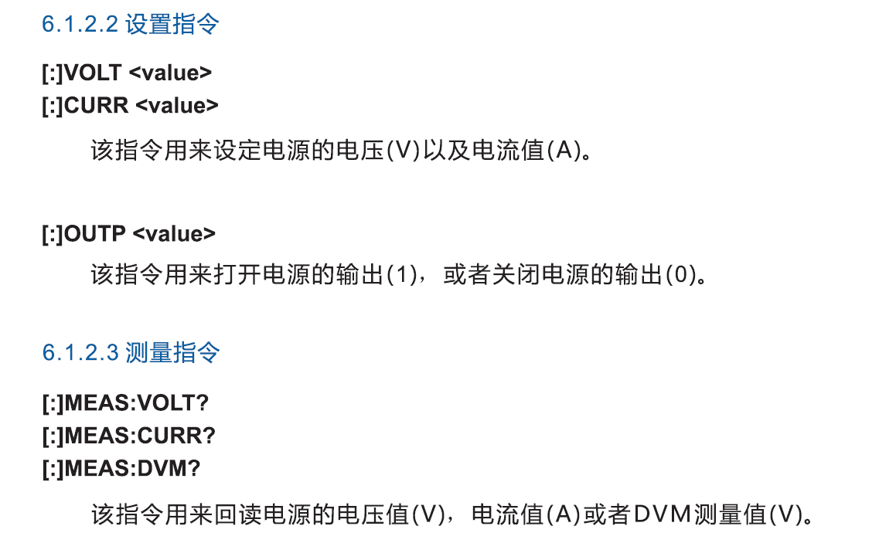
设定电源电压
设定电源电流
电源输出打开
电源输出关闭
电压测量
电流测量

